Tab. 36
Tab. 36 Výsledky hlasování – MORAVSKOSLEZSKÝ KRAJ
Volby do zastupitelstev krajů 7. a 8. října 2016

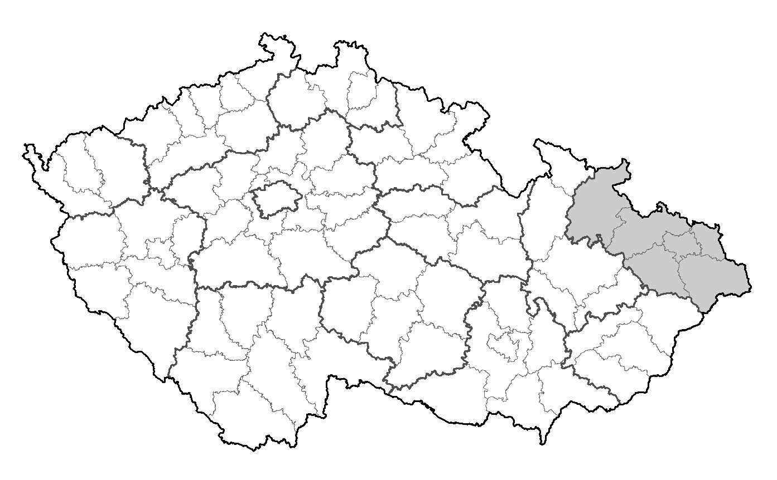

 |  | Počet obcí |  | 330
 |  | Počet okrsků |  | 1,319
 |  | Počet osob v seznamu |  | 997,893
 |  | Počet vydaných obálek |  | 305,138
 |  | Procento volební účasti |  | 30.58
 |  | Počet odevzdaných obálek |  | 304,573
 |  | Počet platných hlasů celkem |  | 298,598

Strana, hnutí, koalice |  | Počet hlasů pro stranu | Struktura platných hlasů v % | Pořadí

1 | Volte Pr.Blok www.cibulka.net | 511 | 0.17 | 20
2 | Občanská demokratická strana | 20,719 | 6.93 | 6
9 | Komunistická str.Českosloven. | 3,719 | 1.24 | 13
12 | Česká str.sociálně demokrat. | 49,752 | 16.66 | 2
24 | Křesť.demokr.unie-Čs.str.lid. | 30,383 | 10.17 | 4
26 | Koruna Česká (monarch.strana) | 420 | 0.14 | 22
28 | Romská demokratická strana | 153 | 0.05 | 25
30 | ANO 2011 | 76,768 | 25.70 | 1
31 | Změna pro lidi | 1,284 | 0.43 | 17
32 | TOP 09 | 10,261 | 3.43 | 8
37 | Komunistická str.Čech a Moravy | 34,001 | 11.38 | 3
41 | Národní demokracie | 261 | 0.08 | 24
43 | Úsvit s Blokem proti islamiz. | 4,724 | 1.58 | 12
45 | Moravané | 1,036 | 0.34 | 18
46 | Dobrá volba | 1,779 | 0.59 | 16
47 | STAROSTOVÉ a nezávislí | 12,828 | 4.29 | 7
52 | Svobodní a Soukromníci | 3,075 | 1.02 | 14
65 | PRO REGION | 4,989 | 1.67 | 11
67 | NE ILEG.IMIGRACI-PEN.PRO LIDI | 861 | 0.28 | 19
68 | NEZÁVISLÍ | 8,241 | 2.75 | 10
70 | SPR-RSČ M.Sládka,Patrioti,HOZK | 446 | 0.14 | 21
75 | DSSS-Imigranty,islám nechceme! | 2,286 | 0.76 | 15
78 | Koalice SPD a SPO | 20,973 | 7.02 | 5
81 | SPR-REP.STR.ČECH,MORAVY,SLEZ. | 361 | 0.12 | 23
82 | Česká pirátská strana | 8,767 | 2.93 | 9
 | Celkem | 298,598 | 100.00 | x

